C IV - LZ2020 HH, Teil 7

Statistisches Amt
für Hamburg und Schleswig-Holstein

 | STATISTISCHE BERICHTE
 | Kennziffer: C IV - LZ 2020 HH, Teil 7 Betriebsverhältnisse

 | Betriebsverhältnisse in den
 | landwirtschaftlichen Betrieben
 | Hamburgs 2020

 | endgültiges Ergebnis der Landwirtschaftszählung

 | Herausgegeben am: 9. Januar 2023

Abb. 1
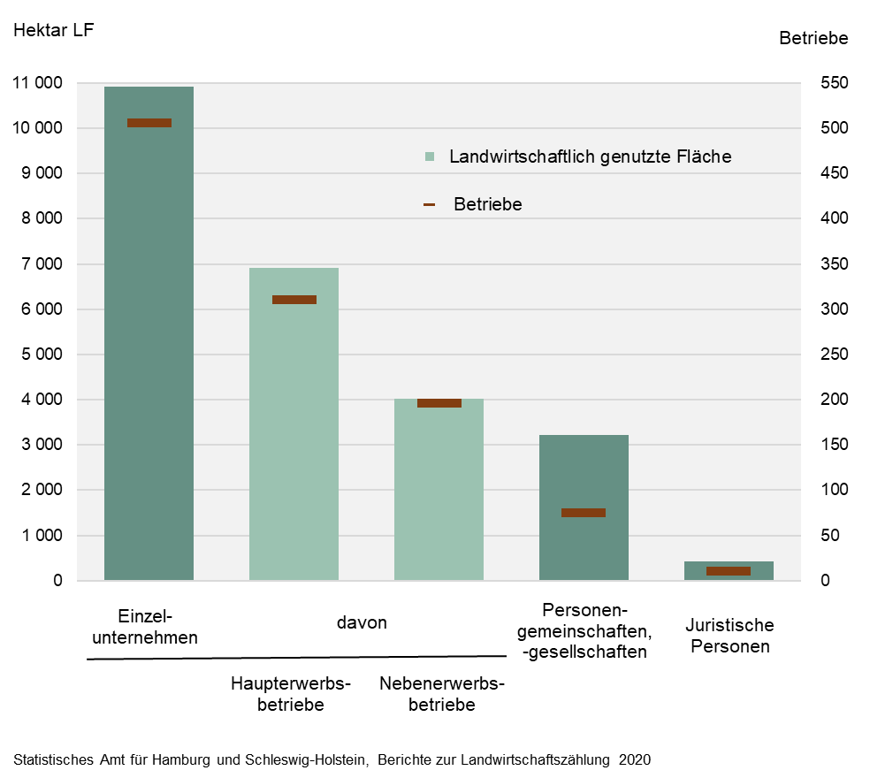
Abb. 1 Landwirtschaftliche Betriebe und landwirtschaftlich genutzte Fläche (LF) nach Rechtsformen in Hamburg 2020
– Hektar LF und Anzahl der Betriebe –

Abb. 2
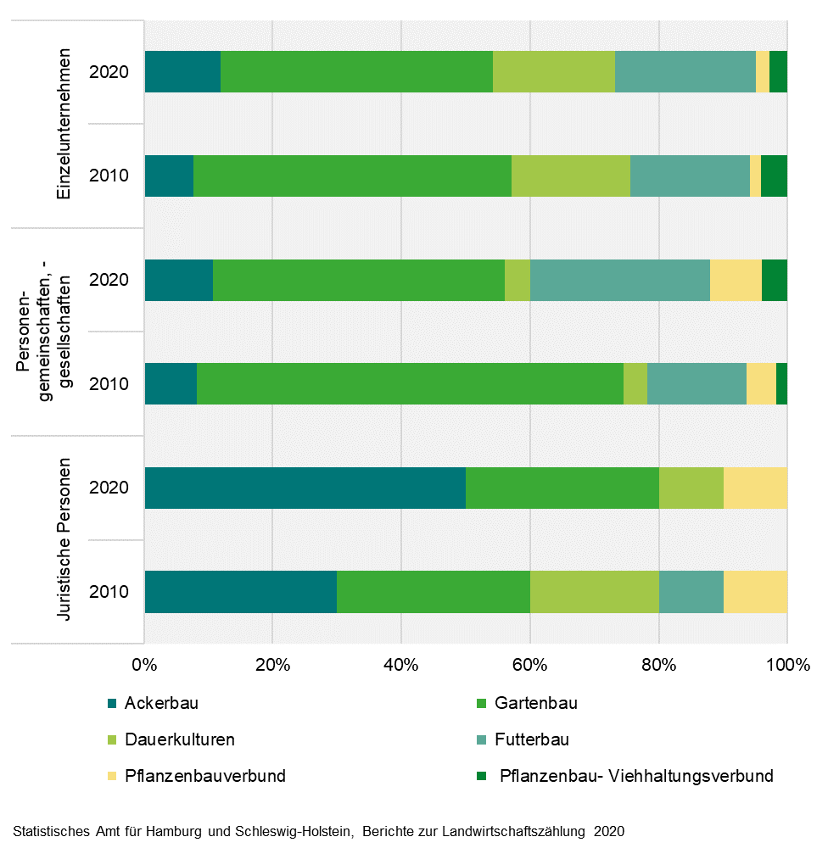
Abb. 2 Betriebswirtschaftliche Ausrichtung landwirtschaftlicher Betriebe nach Rechtsformen in Schleswig-Holstein 2010 und 2020
- in Prozent-

Abb. 3
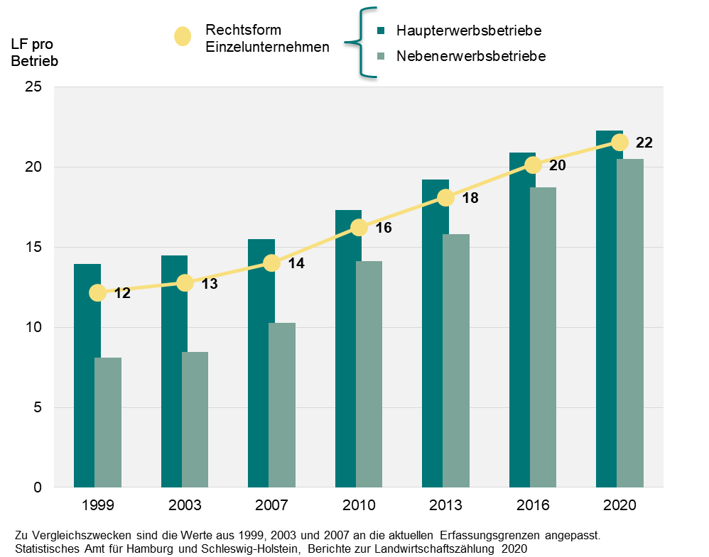
Abb. 3 Durchschnittlich verfügbare landwirtschaftlich genutzte Fläche (LF) je landwirtschaftlichem Betrieb der Rechtsform Einzelunternehmen nach sozialökonomischen Betriebstypen in Hamburg zwischen 1999 und 2020
– in Hektar –

